Plots
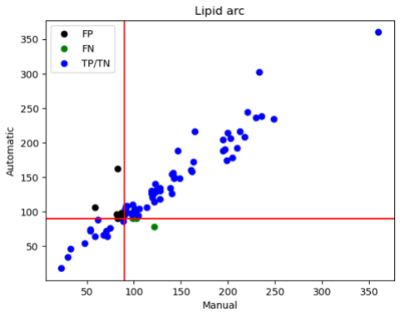
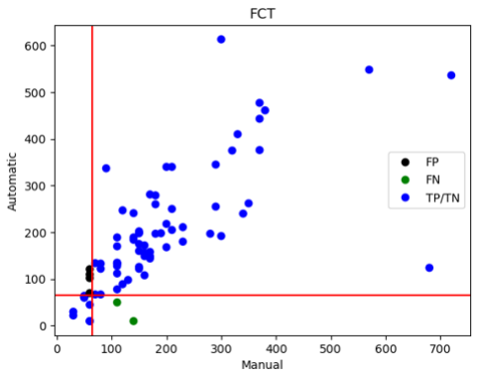
Type | Pearson corr
FCT | 0.719
Lipid arc | 0.954

